Accueil
 | Outil de sélection chaudière 3CEp

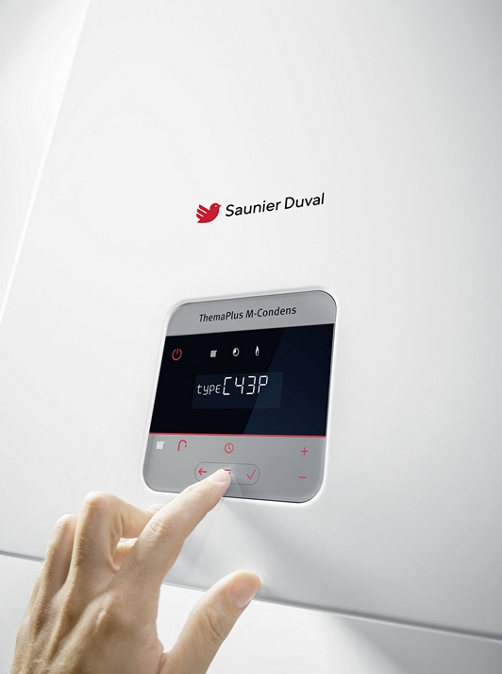

Débit massique de la chaudière actuelle |  | g/s

